Gràfics
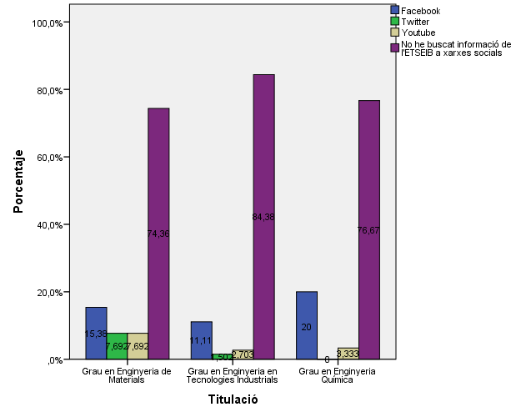
ENQUESTA PER A L'ESTUDIANTAT DE NOU INGRÉS CURS 2014-2015

 | ESCOLA TÈCNICA SUPERIOR D'ENGINYERIA INDUSTRIAL DE BARCELONA

Gènere



Estudis cursats

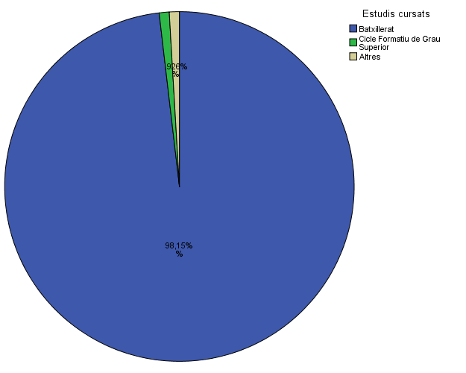

Titulació matriculada

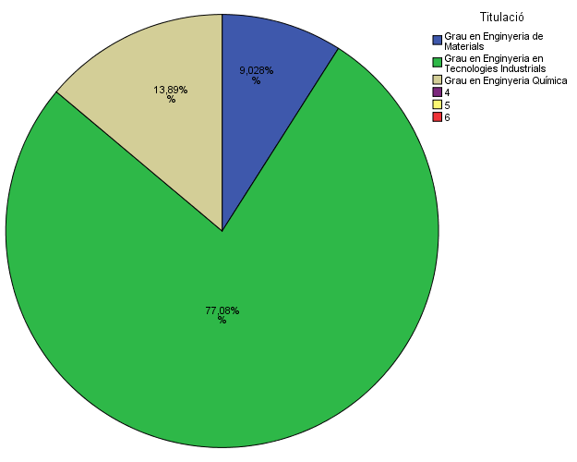

Per què has escollit els estudis en què t'has matriculat?

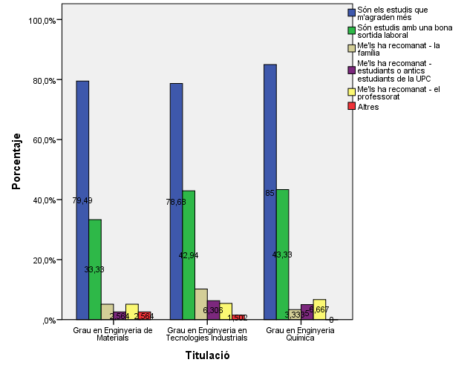

Quan vas decidir que faries aquests estudis?

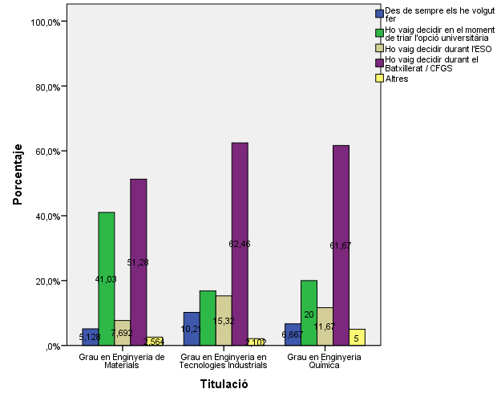

Perquè has escollit aquesta escola/facultat per cursar aquests estudis?

 |  |  |  | Titulació

 |  |  |  | Grau en Enginyeria de Materials | Grau en Enginyeria en Tecnologies Industrials | Grau en Enginyeria Química
 |  |  | Crec que és la única que ofereix aquests estudis | 12.5% | 81.3% | 6.3%
 |  |  | Per què és una universitat pública | 6.9% | 78.1% | 15.0%
 |  | Me l'han recomanada | La família | 6.9% | 81.6% | 11.5%
 |  |  | Estudiants o antics estudiants de la UPC | 7.0% | 76.9% | 16.1%
 |  |  | El professorat | 5.6% | 77.5% | 16.9%
 |  |  | Per la facilitat d'accés (proximitat, bona comunicació ...) | 8.8% | 73.5% | 17.6%
 |  |  | Per la nota d'accés als estudis | 18.5% | 51.9% | 29.6%
 |  |  | Altres | 16.7% | 66.7% | 16.7%

Has participat en activitats d'orientació dels estudis de la UPC?

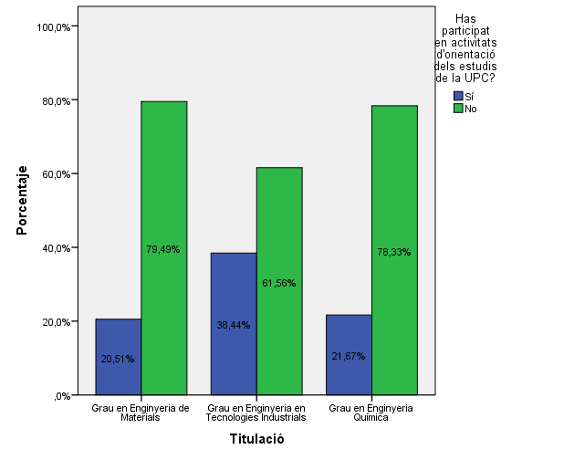

Activitats d'orientació

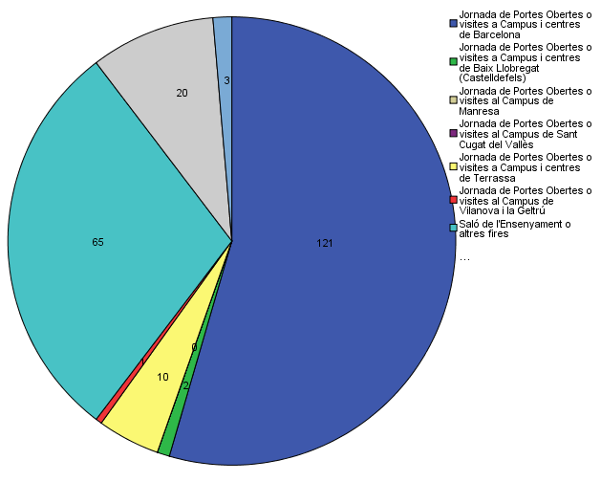

Quins canals has utilitzat per informar-te?

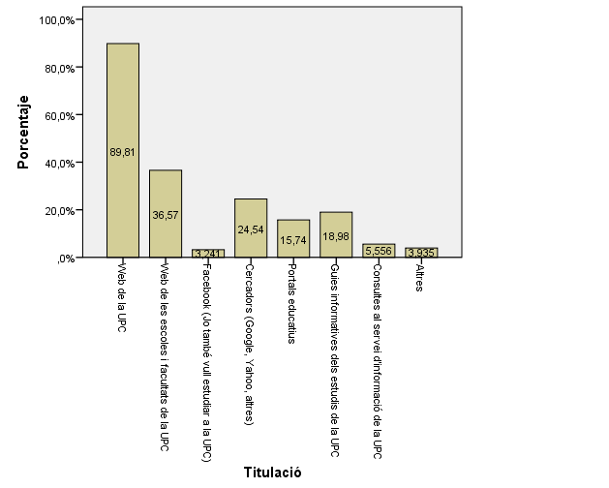

Disposes d'algun d'aquests certificats d'anglès de nivell B2.2?

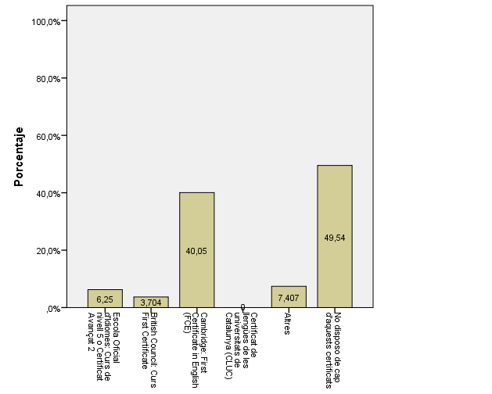

Has consultat el web de l'ETSEIB?

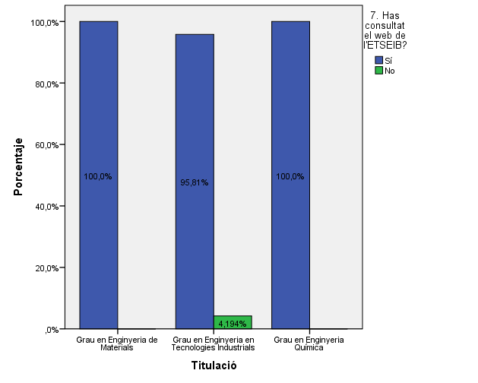

Si l'has consultat, la informació que cercaves..

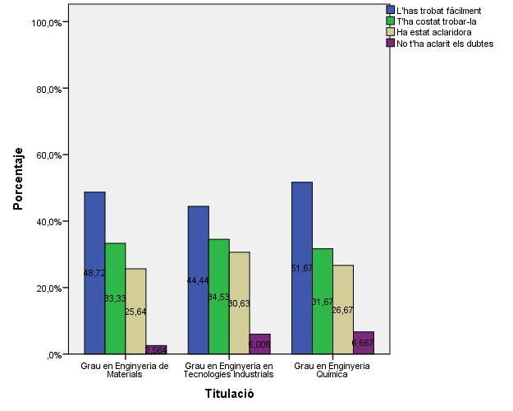

Has buscat informació de l'ETSEIB en altres xarxes socials?

Comparativa
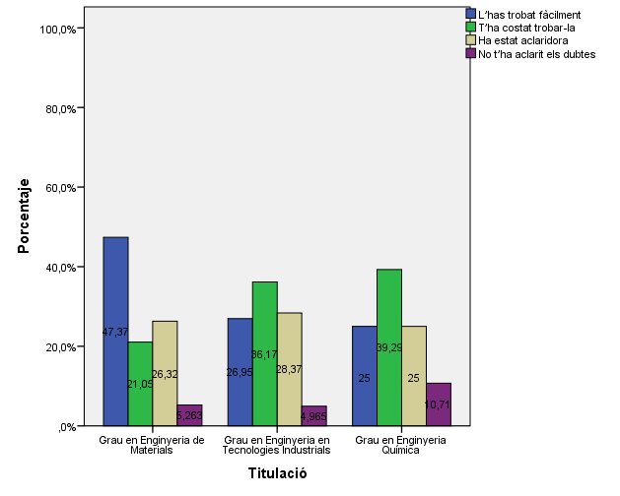
 | ENQUESTA PER A L'ESTUDIANTAT DE NOU INGRÉS

2013-2014 |  | 2014-2015

Gènere
Gènere

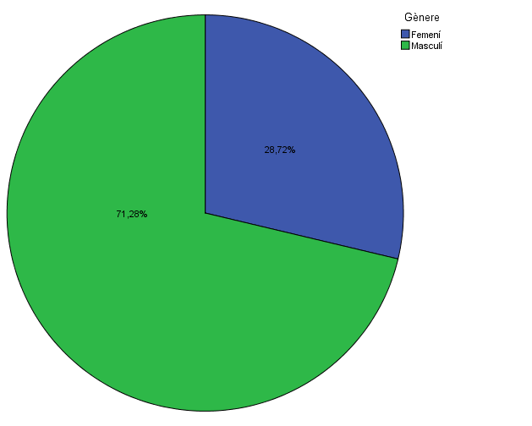

Estudis cursats
Estudis cursats

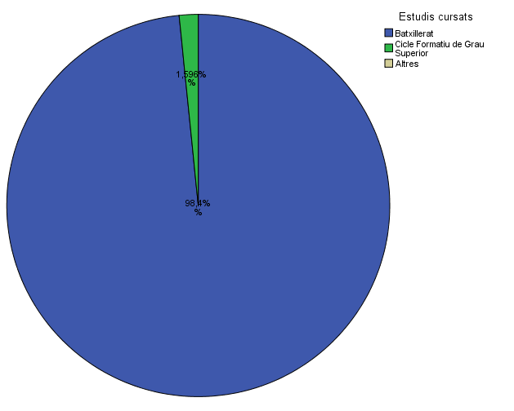

Titulació matriculada
Titulació matriculada

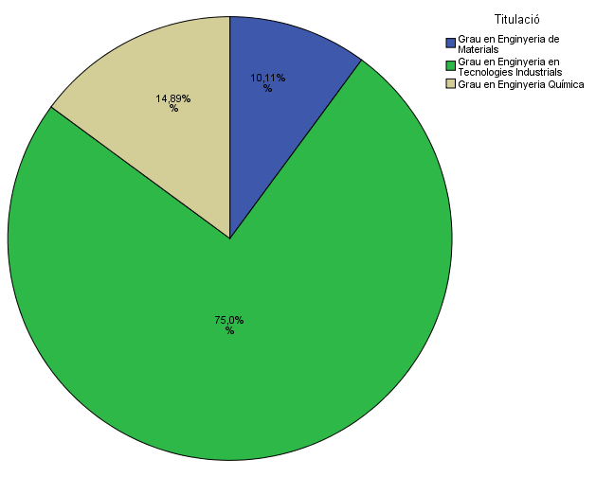

Per què has escollit els estudis en què t'has matriculat?
Per què has escollit els estudis en què t'has matriculat?

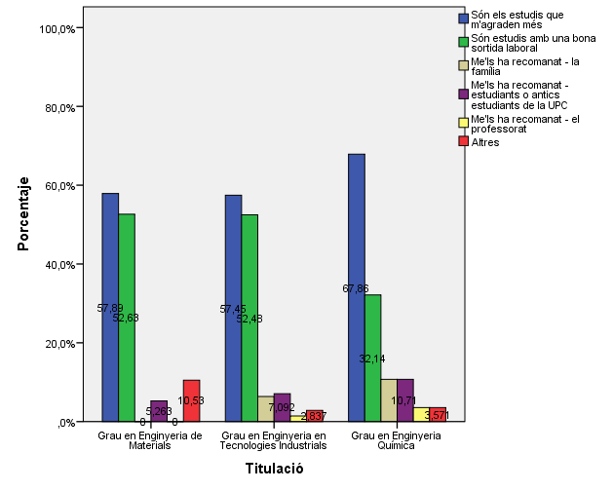

Quan vas decidir que faries aquests estudis?
Quan vas decidir que faries aquests estudis?

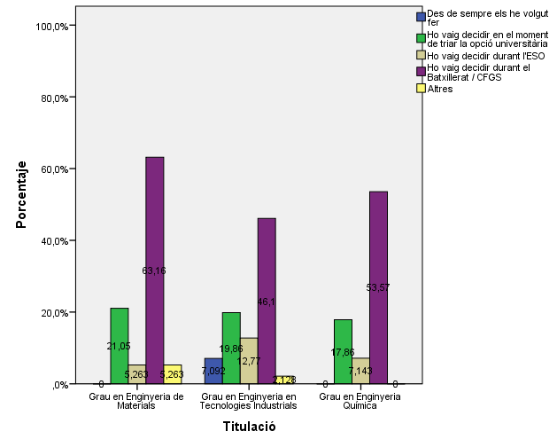

Perquè has escollit aquesta escola/facultat per cursar aquests estudis?
Perquè has escollit aquesta escola/facultat per cursar aquests estudis?

 | Grau en Enginyeria de Materials | Grau en Enginyeria en Tecnologies Industrials | Grau en Enginyeria Química
Crec que és la única que ofereix aquests estudis | 12.5% | 81.3% | 6.3%
Per què és una universitat pública | 6.9% | 78.1% | 15.0%
La família | 6.9% | 81.6% | 11.5%
Estudiants o antics estudiants de la UPC | 7.0% | 76.9% | 16.1%
El professorat | 5.6% | 77.5% | 16.9%
Per la facilitat d'accés (proximitat, bona comunicació ...) | 8.8% | 73.5% | 17.6%
Per la nota d'accés als estudis | 18.5% | 51.9% | 29.6%
Altres | 16.7% | 66.7% | 16.7%

 |  |  |  |  | Grau en Enginyeria de Materials | Grau en Enginyeria en Tecnologies Industrials | Grau en Enginyeria Química
 |  |  |  | Crec que és la millor en aquests estudis | 80.80% | 81.70% | 87.20%
 |  |  |  | Crec que és l'única que ofereix aquests estudis | 7.70% | 1.50% | 0.00%
 |  |  | Me l'han recomanada: | Per què és una universitat pública | 26.90% | 26.70% | 25.60%
 |  |  |  | La família | 11.50% | 4.60% | 0.00%
 |  |  |  | Estudiants o antics estudiants de la UPC | 23.10% | 11.50% | 17.90%
 |  |  |  | El professorat | 15.40% | 5.30% | 10.30%
 |  |  |  | Per la facilitat d'accés (proximitat, bona comunicació...) | 11.50% | 19.80% | 10.30%
 |  |  |  | Per la nota d'accés als estudis | 3.80% | 2.30% | 5.10%
 |  |  |  | Altres | 0.00% | 1.50% | 0.00%

Has participat en activitats d'orientació dels estudis de la UPC?
Has participat en activitats d'orientació dels estudis de la UPC?

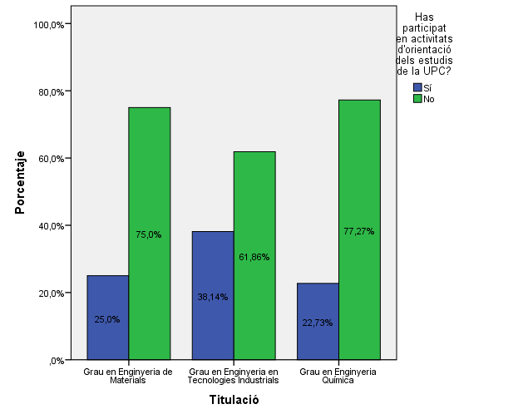

Activitats d'orientació
Activitats d'orientació

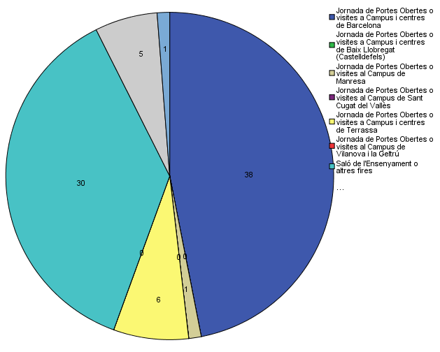

Quins canals has utilitzat per informar-te?
Quins canals has utilitzat per informar-te?

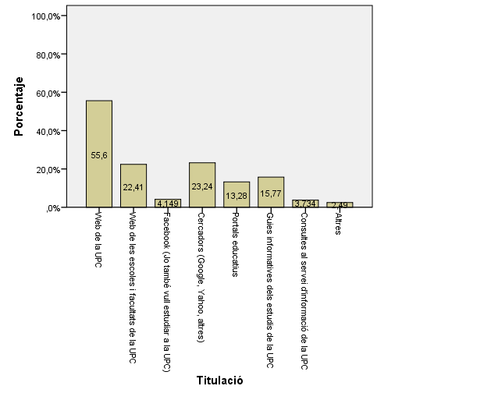

Has consultat el web de l'ETSEIB?
Has consultat el web de l'ETSEIB?

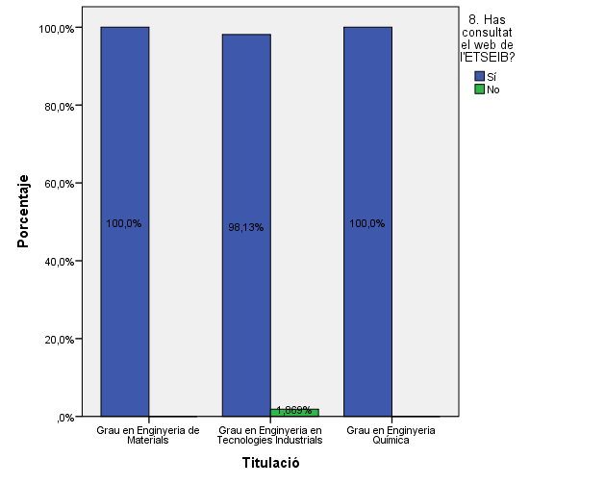

Si l'has consultat, la informació que cercaves..
Si l'has consultat, la informació que cercaves..

